エビデンスCent6
■前提
類似環境を作成し動作検証を実施

OS | CentOS6.10
Apache Ver | 2.2.15-69
logrotate | 3.7.8-28
rsyslog | 5.8.10-12

■準備

Apacheが起動していること

apacheを停止する

ログローテート設定を一時的に変更
less /etc/logrotate.conf

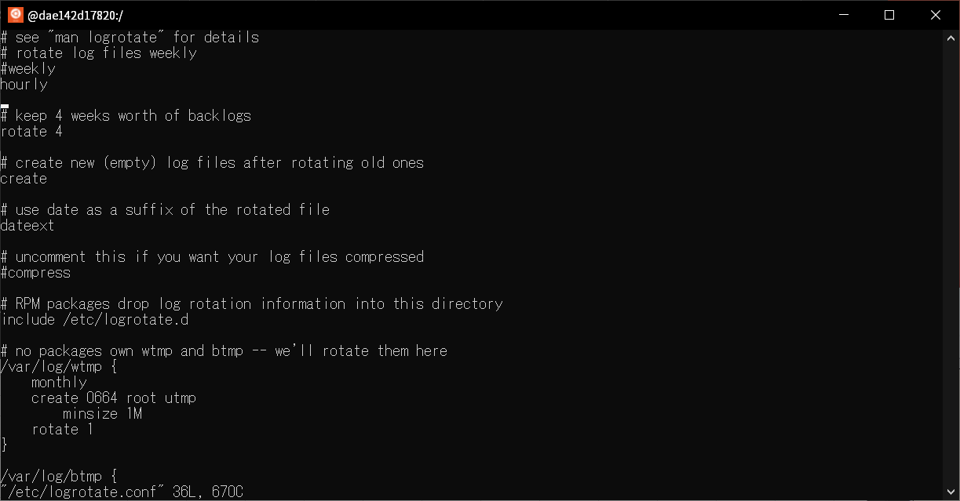

hourlyへ変更し１時間ごとにログ出力されるよう変更

■検証

logrotateを手動実行
デバッグモードでログローテートが動作することを確認
logrotate -d /etc/logrotate.conf
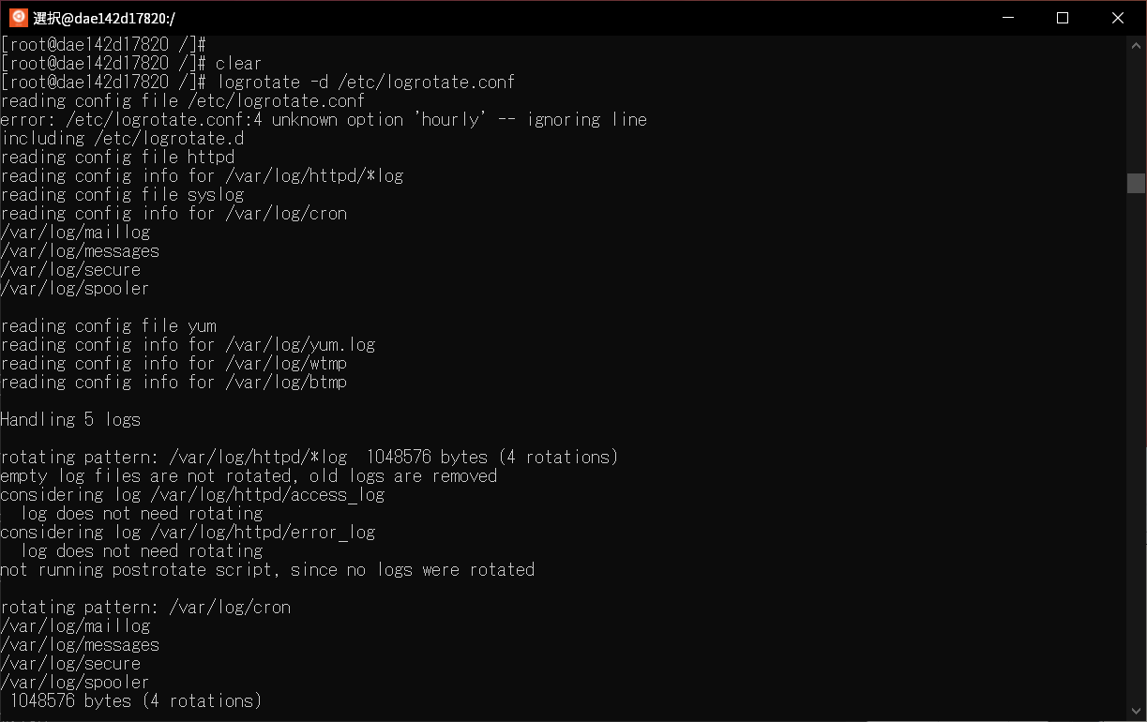

手動でログローテートを実行し動作確認。以下コマンドを実行
logrotate -fv /etc/logrotate.conf
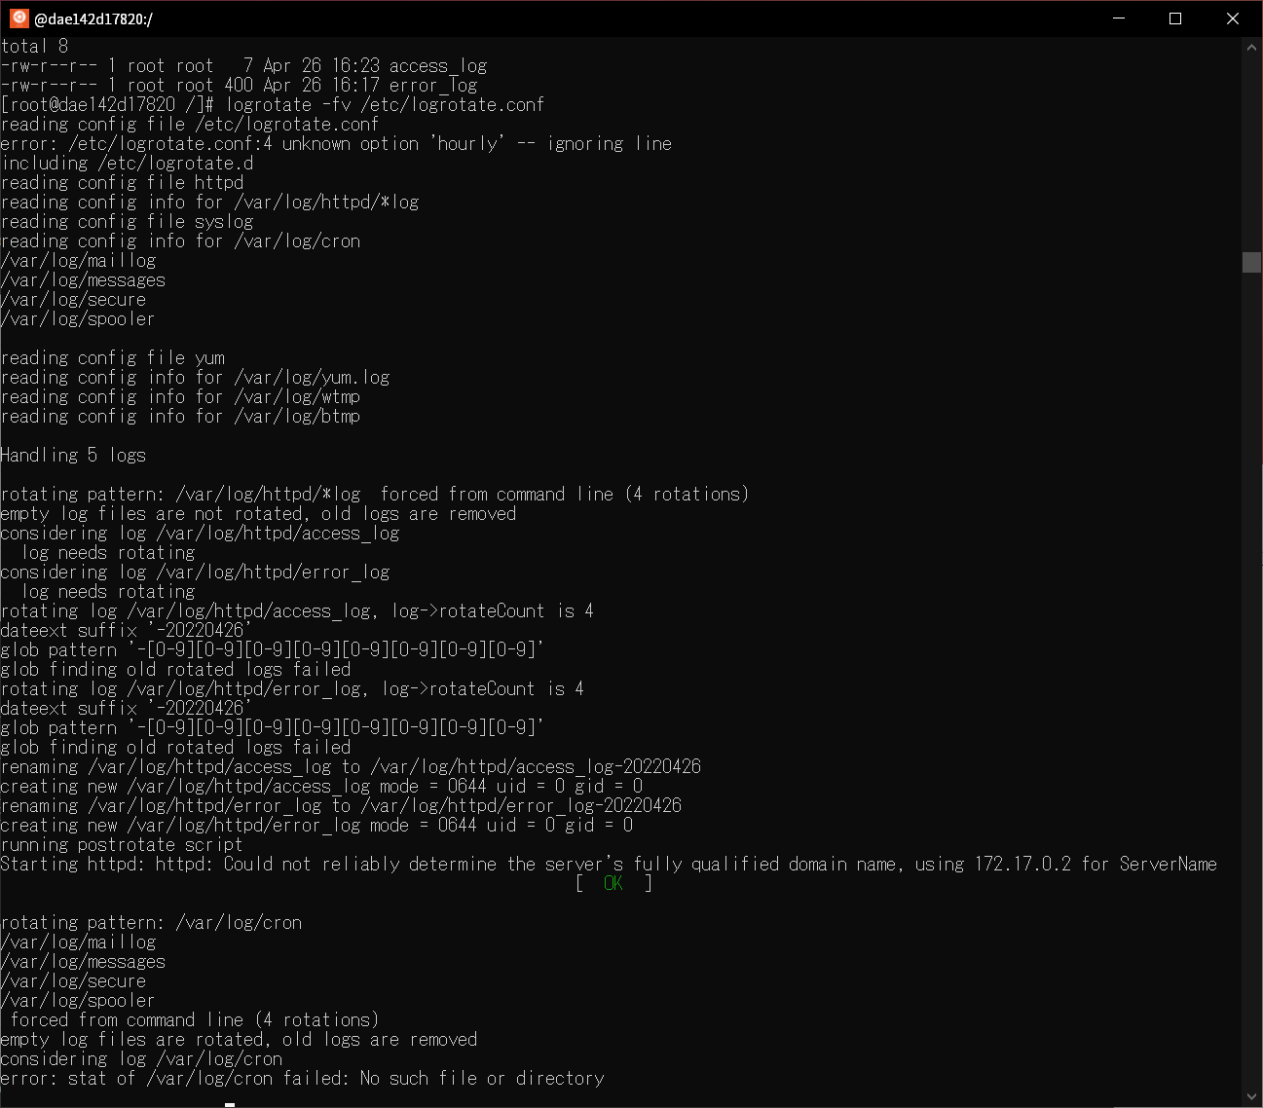

記述したスクリプトも動作している

停止していたhttpdプロセスが起動すること

ログも吐き出されていること

エビデンス_Cent7_systemctlの場合(参考)
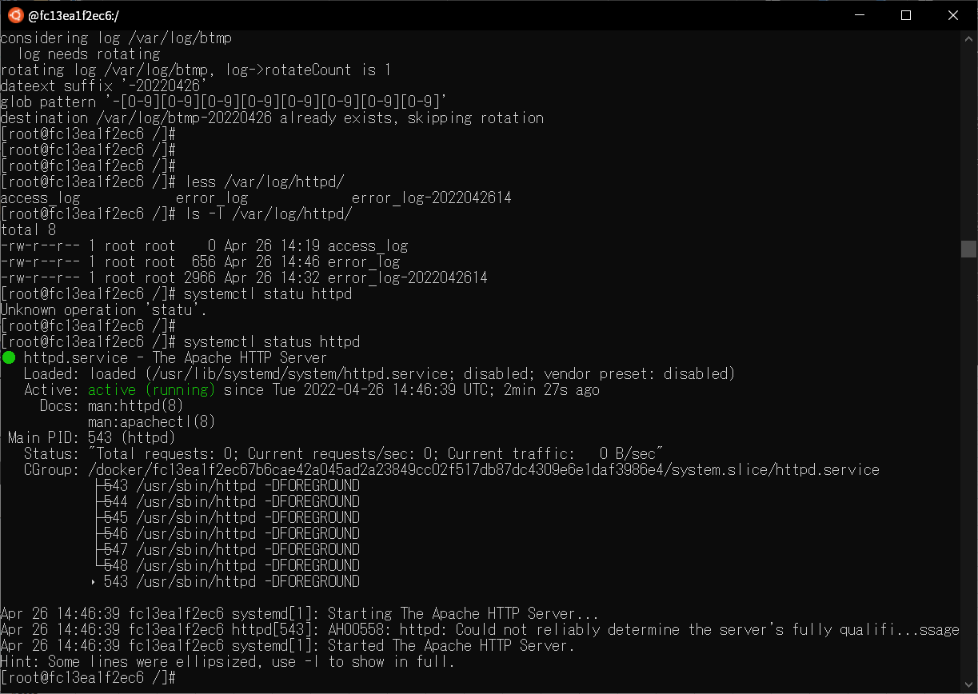
■前提
類似環境を作成し動作検証を実施

OS | CentOS7.9
Apache Ver | 2.4.6.97
logrotate | 3.8.6-19.el7
rsyslog | 8.24.0-57

■準備

Apacheが起動していること
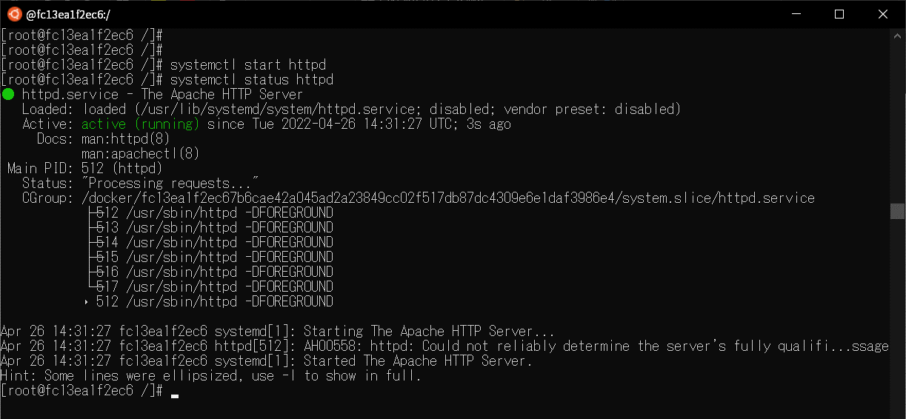

apacheを停止する
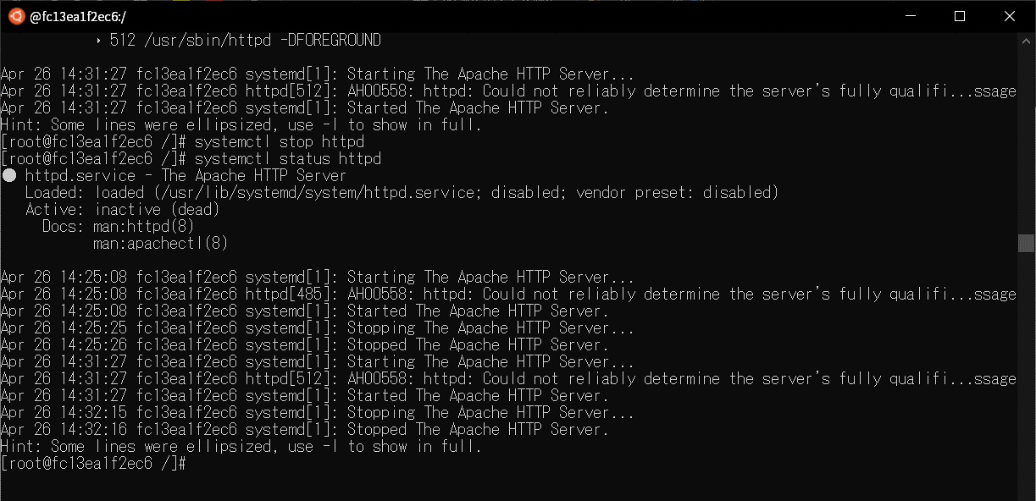

ログローテート設定を一時的に変更
vi/etc/logrotate.conf
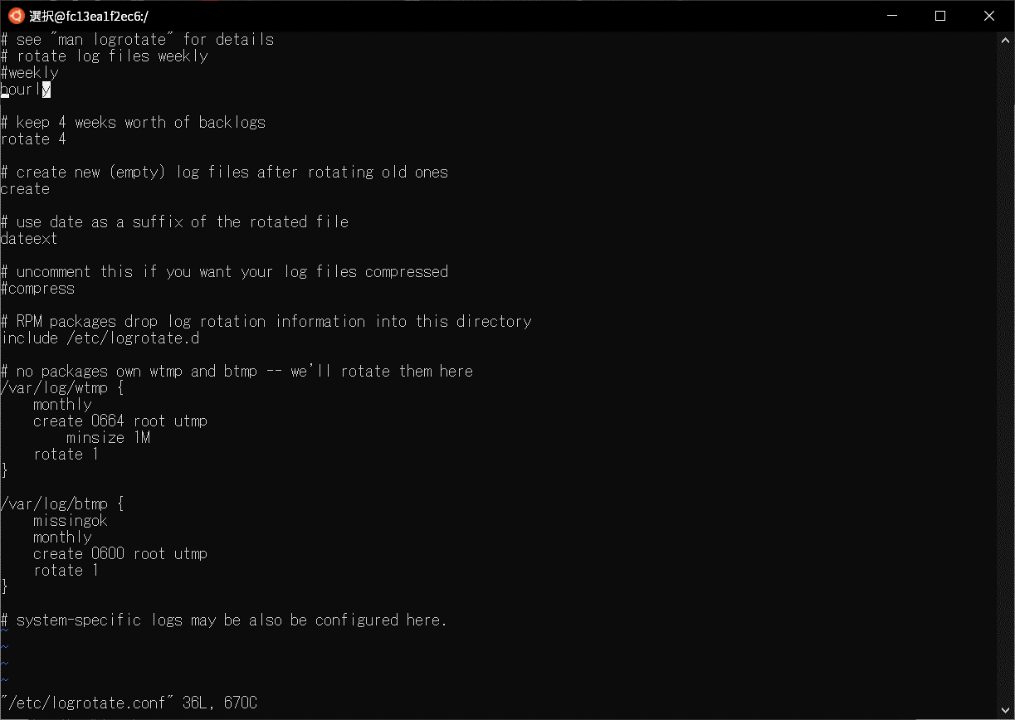

/var/lib/logrotate/logrotate.statusファイルを編集。ログローテートが行われるよう過去日を設定

logrotateを手動実行
デバッグモードでログローテートが動作することを確認
logrotate -d /etc/logrotate.conf
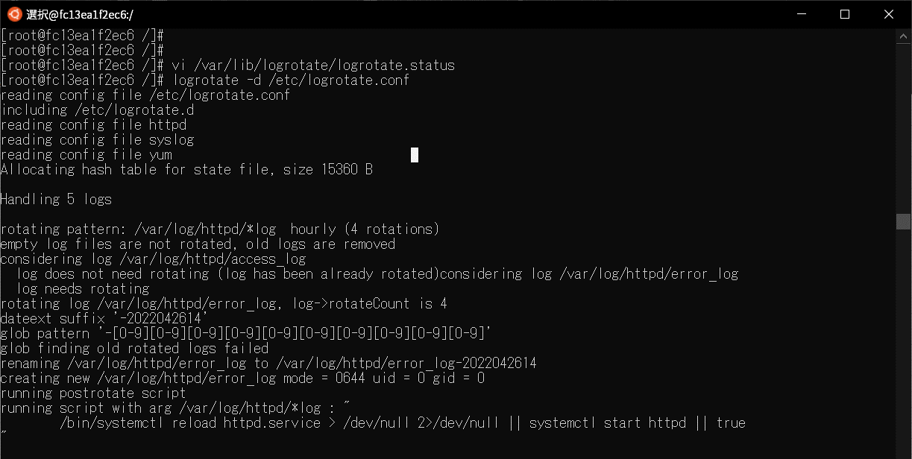

手動でログローテートを実行する。以下コマンドを実行
logrotate -fv /etc/logrotate.conf
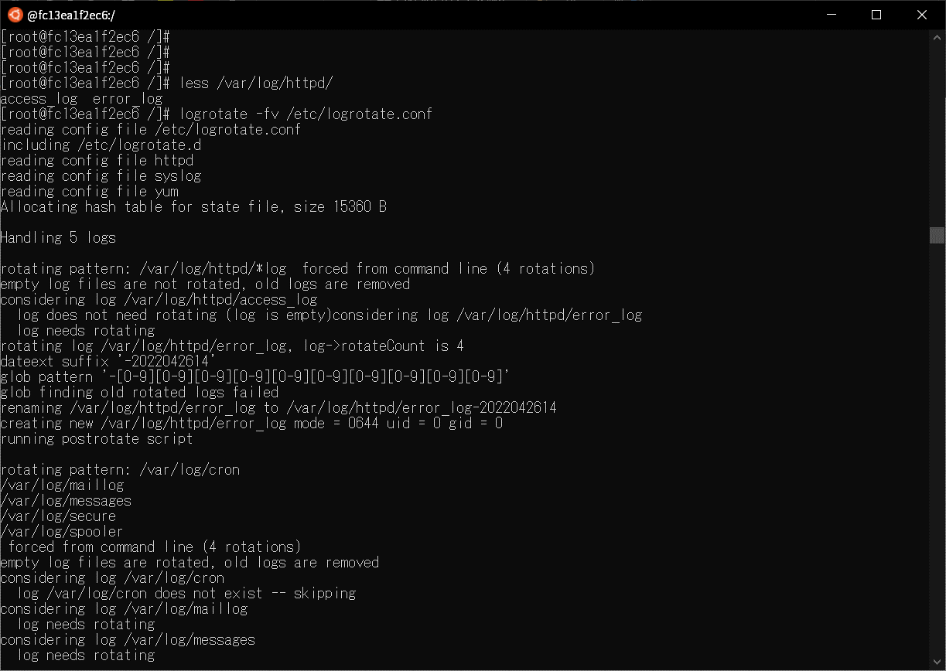

 |  | 前 | 後
ログが吐き出されること

Apacheが起動していること

